I. Část 1a
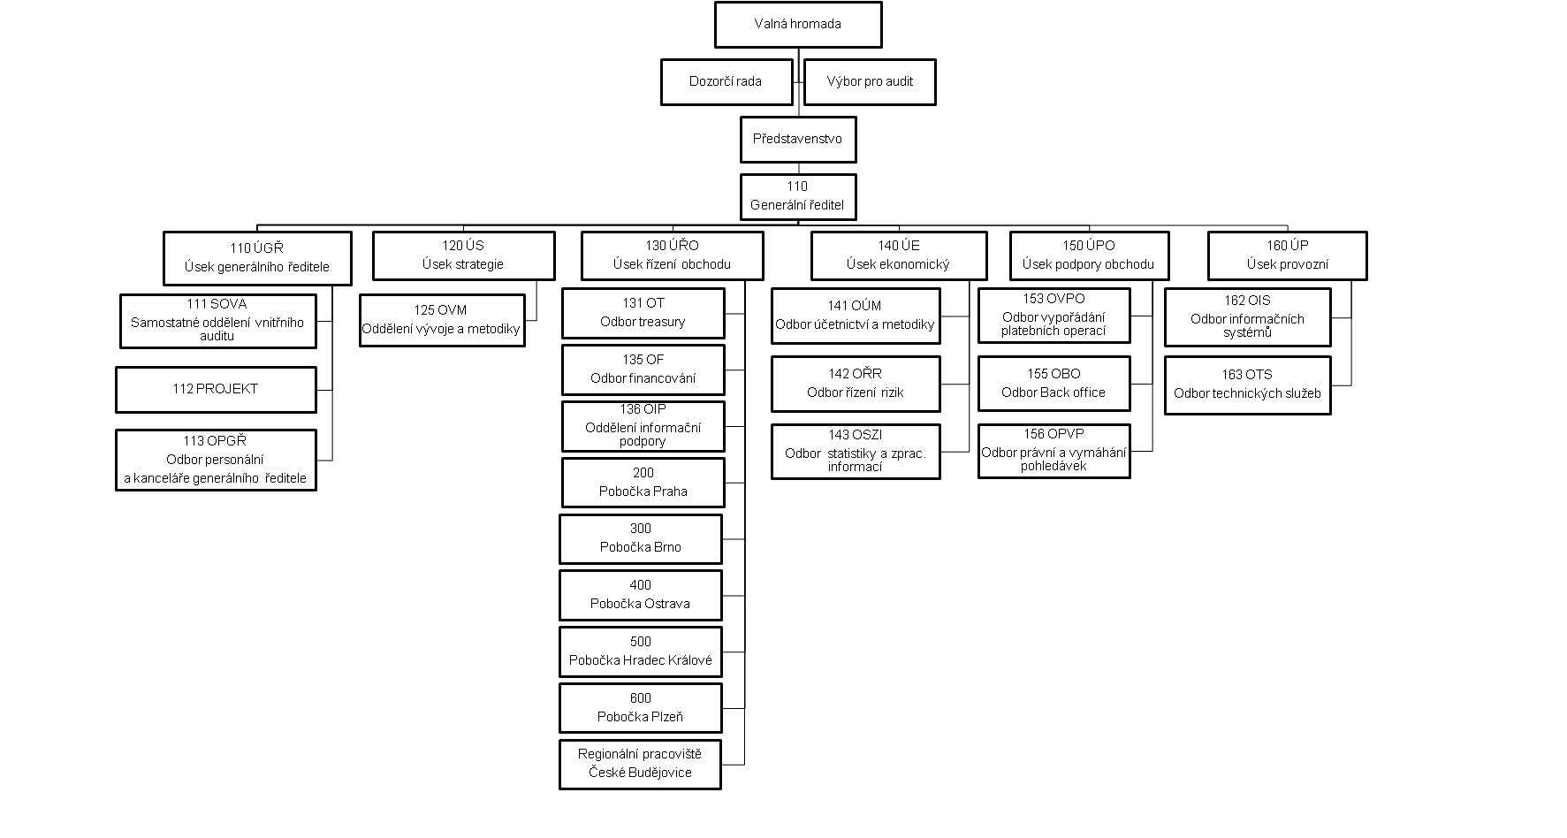
I. Část 1a
Organizační struktura povinné osoby

Organizační struktura povinné osoby |  | Vyhláška č.23/2014 Sb., Příloha 10

Informace platné k datu | 2014-06-30
Počet obchodních míst | 6 | Bod 1 písm. h)
Počet pracovníků (přepočtený stav) | 210.63
Organizační struktura povinné osoby (znázorní se níže)

Organizační struktura ČMZRB, a.s., ke dni 30. 6. 2014

